关系图
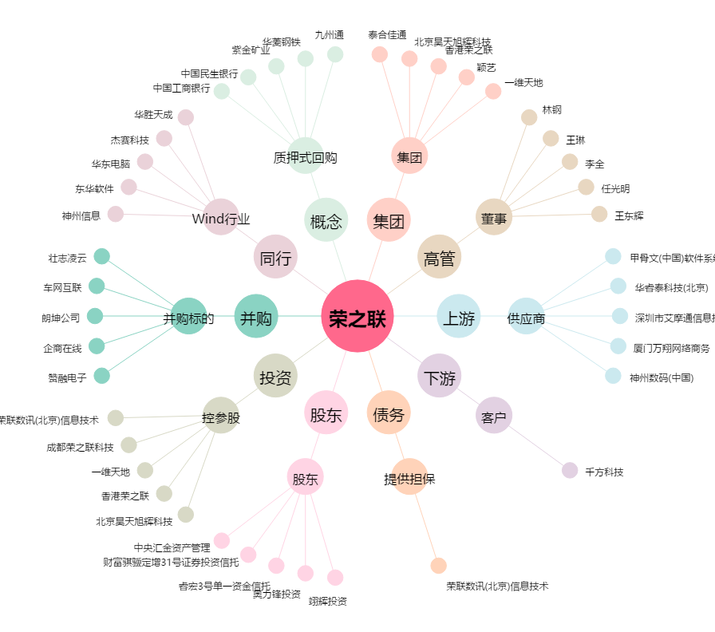
荣之联[002642.SZ] - 关系概览图

